Hoja1
2024-05-24

LA PAZ 28 - HAEDO 4460-2005
BUENOS AIRES luquearti@gmail.com
____________________________________________________________________________________

"TARUGOS de POLIPROPILENO”
“Con TOPE y Sin TOPE”

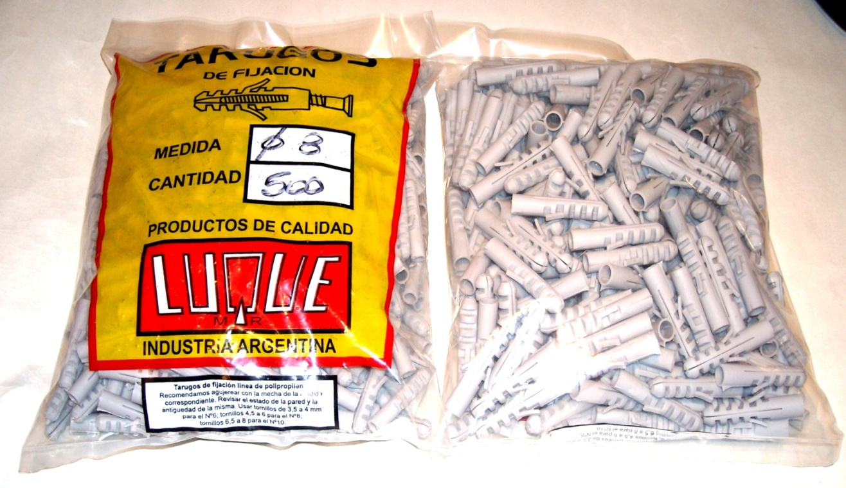

 | COMUN
COD. | Nº | BOLSA | PRECIO
TALU-05 | Nº 5 | 1000 | $ 3,666.44
TALU-06 | Nº 6 | 1000 | $ 4,110.00
TALU-08 | Nº 8 | 500 | $ 4,110.00
TALU-10 | Nº10 | 250 | $ 4,110.00
TALU-12 | Nº12 | 250 | $ 10,440.09
 | CON TOPE
COD. | Nº | BOLSA | PRECIO
TALU-15 | Nº 5 | 1000 | $ 3,953.09
TALU-16 | Nº 6 | 1000 | $ 4,350.00
TALU-18 | Nº 8 | 500 | $ 4,350.00
TALU-20 | Nº10 | 250 | $ 4,350.00
TALU-22 | Nº12 | 250 | $ 11,676.45

PRECIO POR BOLSA
M

